2021_11_data
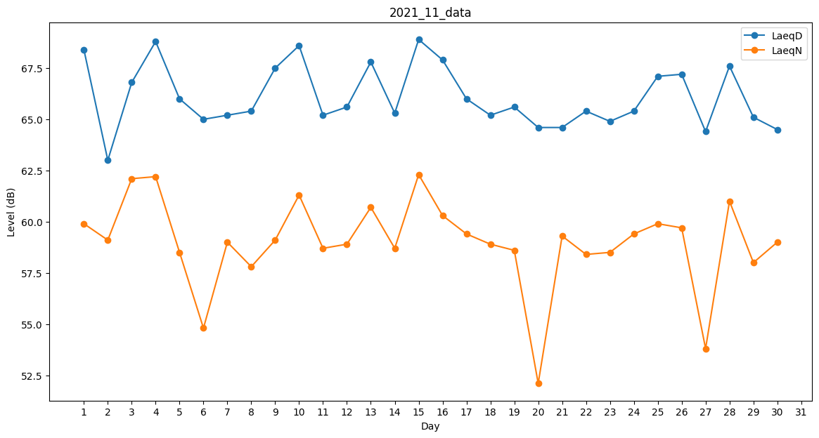
Day | LaeqD | LaeqN
1 | 68.4 | 59.9
2 | 63 | 59.1
3 | 66.8 | 62.1
4 | 68.8 | 62.2
5 | 66 | 58.5
6 | 65 | 54.8
7 | 65.2 | 59
8 | 65.4 | 57.8
9 | 67.5 | 59.1
10 | 68.6 | 61.3
11 | 65.2 | 58.7
12 | 65.6 | 58.9
13 | 67.8 | 60.7
14 | 65.3 | 58.7
15 | 68.9 | 62.3
16 | 67.9 | 60.3
17 | 66 | 59.4
18 | 65.2 | 58.9
19 | 65.6 | 58.6
20 | 64.6 | 52.1
21 | 64.6 | 59.3
22 | 65.4 | 58.4
23 | 64.9 | 58.5
24 | 65.4 | 59.4
25 | 67.1 | 59.9
26 | 67.2 | 59.7
27 | 64.4 | 53.8
28 | 67.6 | 61
29 | 65.1 | 58
30 | 64.5 | 59

